FEBRERO
COTIZACIÓN PROPUESTA_CKM_14.04.25
Nº | Cód. Artíc. | Art. | Foto | Cant. | Costo Uni. NO. IGV(S/.) | Tiempo Entrega | Detalle | Costo TOTAL NO. IGV (S/.) |  |  | proveedor | Cod. Prod. Prov. | Obseraciones | costo $ | COSTO S/. | % | Resultado | Margen | Total | Cantidad | Costo MUESTRA Unidad | Movilidad | Total Producto | Tipo de Impresión | Costo impresión | Cant Color | Cant Lados | Cantidad por Millar | Costo Impresión | Empaq | Seguro CRT | Total | Costo S/. Sin IGV | I.G.V | TOTAL
1 | MUG TERMICO |  | 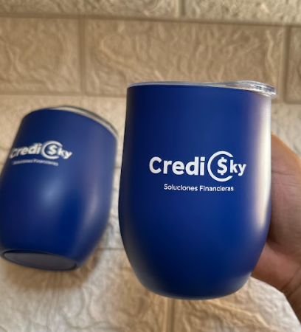 | 20 | S/. 34.90 | 5 a 7 Días utiles | MUG TERMICO Descripcion: Jarro Mug de acero inoxidable Material: acero inoxidable exterior e interior y tapa plastica Capacidad: 400 ml. Medidas: 11.5cm x 8 cm diametro Color: Azul Presentación: Caja individual *Incluye logo a 1 color a 1 lado en DTF. *Diseño o arte facilitado por el cliente. | S/. 698.00 | APROBADO | 32% | HPM |  |  |  | S/. 19.00 | 58 | S/. 11.02 | S/. 220.40 | S/. 30.02 | 20 | S/. 19.00 | S/. 60.00 | S/. 679.40 |  | S/. 0.00 | 1 | 1 | 1 | S/. 0.00 | S/. 3.85 | S/. 13.67 | S/. 696.92 | S/. 34.85 | S/. 6.27 | S/. 41.12

2 | MUG TERMICO |  |  | 20 | S/. 33.90 | 5 a 7 Días utiles | MUG TERMICO Descripcion: Jarro Mug de acero inoxidable Material: acero inoxidable exterior e interior y tapa plastica Capacidad: 400 ml. Medidas: 11.5cm x 8 cm diametro Color: Azul Presentación: Caja individual *Incluye logo a 1 color a 1 lado en UV *Diseño o arte facilitado por el cliente. | S/. 678.00 |  | 31% | HPM |  |  |  | S/. 15.00 | 70 | S/. 10.50 | S/. 210.00 | S/. 25.50 | 20 | S/. 15.00 | S/. 90.00 | S/. 615.00 | UV EDGAR | S/. 105.00 | 1 | 1 | 1 | S/. 105.00 | S/. 3.85 | S/. 14.48 | S/. 738.33 | S/. 36.92 | S/. 6.64 | S/. 43.56

MARZO
COTIZACIÓN PROPUESTA_CKM_23.03.26
Nº | Cód. Artíc. | Art. | Foto | Cant. | Costo Uni. NO. IGV(S/.) | Tiempo Entrega | Detalle | Costo TOTAL NO. IGV (S/.) |  |  | proveedor | Cod. Prod. Prov. | Obseraciones | costo $ | COSTO S/. | % | Resultado | Margen | Total | Cantidad | Costo MUESTRA Unidad | Movilidad | Total Producto | Tipo de Impresión | Costo impresión | Cant Color | Cant Lados | Cantidad por Millar | Costo Impresión | Empaq | Seguro CRT | Total | Costo S/. Sin IGV | I.G.V | TOTAL
1 | LLAVERO PELUCHE |  | Imagen Referencial | 300 | S/. 13.19 | 14 a 15 Días utiles | LLAVERO PELUCHE Material: Tela Bizon o terciopelo, napa de relleno. Paño Lency para las manitas, patitas y su cresta. Medida: 9 - 10 cm aprox de alto, ancho proporcional. Modelo: Pollito con 1 gesto y lentes en bordado Colores: a elegir. Acabados: Antialergico, llavero con argolla metálico. Presentacion: Empaque grupal, no bolsa individual *Incluye 1 logo bordado a 1 lado. *Arte y diseño facilitado por el cliente. | S/. 3,957.00 | 12.95-13.19 | 27% | ESCORP Miguel Cel.986 647 267 / PELUCHES A&E Esteher Cel.928 086 936 Prov. Nuevo Manchay / GUSTAVO |  | ESCORP 400 und a S/.7.00 Incluido IGV Tiempo 6 dias Muestra S/.300 Tiempo 2 dias Si fuera con cambio de gesto carita S/.7.80 Incluido IGV / PELUCHES A&E 400 und a S/.7.00 +IGV Tiempo 10 a 14 dias Cambio de gesto carita mismo precio Muestra S/.50 |  | S/. 7.80 | 45 | S/. 3.51 | S/. 1,053.00 | S/. 11.31 | 300 | S/. 212.40 | S/. 200.00 | S/. 3,805.40 | INCLUYE | S/. 0.00 | 1 | 1 | 1 | S/. 0.00 | S/. 9.70 | S/. 76.30 | S/. 3,891.40 | S/. 12.97 | S/. 2.33 | S/. 15.31
2 | MUESTRA FUNKO POLLITO |  | 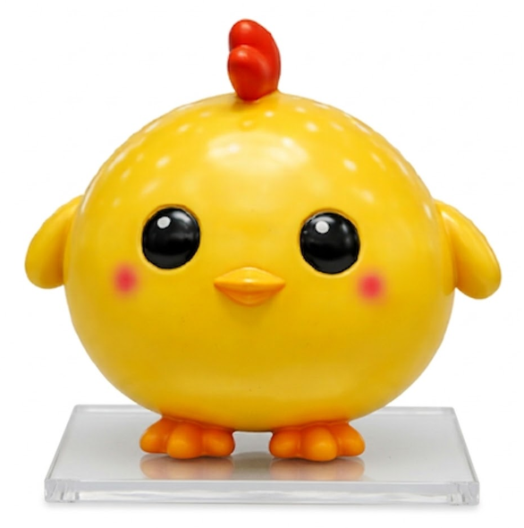 Imagen Referencial | 1 | S/. 115.00 | 5 a 7 Dïas útiles | MUESTRA FUNKO POLLITO Material: Filamento de PLA (Calidad estandar) Modelo 3D de funko pollito amarillo, partes armables. Medida: 9.3 cm ancho x 8.4 cm profundidad x 8 cm alto. Base Delgado: Cuadrada, transparente Presentacion: Cajita individual personalizada *Incluye 1 logo a 1 color en la espalda del pollito. *Arte y diseño facilitado por el cliente. | S/. 115.00 |  | 1260% | CREAMI Bania Cel.979 821 442 | S/ 78.00 + 4.50 +1.50 | S/.87.50 +IGV C/U Incluye 1 logo de 1 a 2 colores Costo adicional S/.1.00 por color en el logo Tiempo 12 dias Muestra S/.96 |  | S/. 84.00 | 34.5 | S/. 28.98 | S/. 1,449.00 | S/. 112.98 | 50 | S/. 134.00 | S/. 85.00 | S/. 5,868.00 | INCLUYE | S/. 0.00 | 1 | 1 | 1 | S/. 0.00 | S/. 7.70 | S/. 117.51 | S/. 5,993.21 | S/. 119.86 | S/. 21.58 | S/. 141.44
 |  |  |  |  |  |  | SUB TOTAL | 4,072.00

COTIZACIÓN PROPUESTA_CKM_19.03.26
Nº | Cód. Artíc. | Art. | Foto | Cant. | Costo Uni. NO. IGV(S/.) | Tiempo Entrega | Detalle | Costo TOTAL NO. IGV (S/.) |  |  | proveedor | Cod. Prod. Prov. | Obseraciones | costo $ | COSTO S/. | % | Resultado | Margen | Total | Cantidad | Costo MUESTRA Unidad | Movilidad | Total Producto | Tipo de Impresión | Costo impresión | Cant Color | Cant Lados | Cantidad por Millar | Costo Impresión | Empaq | Seguro CRT | Total | Costo S/. Sin IGV | I.G.V | TOTAL
1 | FUNKO POLLITO |  | 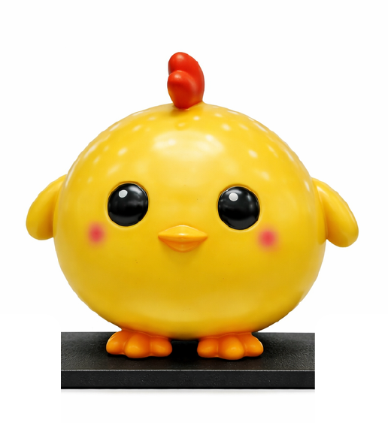 Imagen Referencial | 50 | S/. 120.90 | 15 a 17 Días utiles | FUNKO POLLITO Material: Filamento de PLA (Calidad estandar) Modelo 3D de funko pollito amarillo, partes armables. Medida: 9.3 cm ancho x 8.4 cm profundidad x 8 cm alto. Base Delgado: Cuadrada Presentacion: Cajita individual personalizada *Incluye 1 logo a 1 color en la espalda del pollito. *Arte y diseño facilitado por el cliente. | S/. 6,045.00 |  | 24% | CREAMI Bania Cel.979 821 442 | S/ 78.00 + 4.50 +1.50 | S/.87.50 +IGV C/U Incluye 1 logo de 1 a 2 colores Costo adicional S/.1.00 por color en el logo Tiempo 12 dias Muestra S/.96 |  | S/. 84.00 | 34.5 | S/. 28.98 | S/. 1,449.00 | S/. 112.98 | 50 | S/. 134.00 | S/. 85.00 | S/. 5,868.00 | INCLUYE | S/. 0.00 | 1 | 1 | 1 | S/. 0.00 | S/. 7.70 | S/. 117.51 | S/. 5,993.21 | S/. 119.86 | S/. 21.58 | S/. 141.44

COTIZACIÓN PROPUESTA_CKM_10.03.26
Nº | Cód. Artíc. | Art. | Foto | Cant. | Costo Uni. NO. IGV(S/.) | Tiempo Entrega | Detalle | Costo TOTAL NO. IGV (S/.) |  |  | proveedor | Cod. Prod. Prov. | Obseraciones | costo $ | COSTO S/. | % | Resultado | Margen | Total | Cantidad | Costo MUESTRA Unidad | Movilidad | Total Producto | Tipo de Impresión | Costo impresión | Cant Color | Cant Lados | Cantidad por Millar | Costo Impresión | Empaq | Seguro CRT | Total | Costo S/. Sin IGV | I.G.V | TOTAL
1 | COCH-926NN | LAPICERO ECOLOGICO | 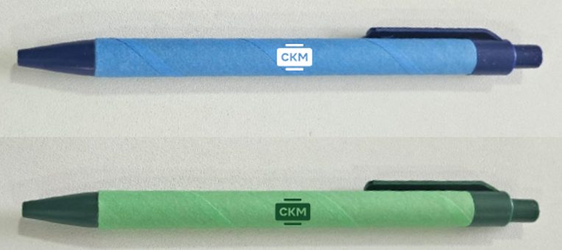 Imagen Referencial | 500 | S/. 1.19 | 5 a 7 Días utiles | LAPICEROS ECOLOGICO Material: Carton reciclado y Plástico Modelo: Sistema retractil, cuerpo y clip de un solo color Colores: Verde, azul, negro y rojo Caja grupal, no individual *Incluye 1 Logo a 1 color por 1 lado en serigrafia. *Arte y diseño facilitado por el cliente. | S/. 595.00 | 1.19 | 36% | CHIPPER | 926NN | S/.0.33 incluido IGV |  | S/. 0.29 | 150 | S/. 0.43 | S/. 215.22 | S/. 0.72 | 500 | S/. 2.87 | S/. 80.00 | S/. 441.57 | Precio Ref. Santos S/.90 + IGV | S/. 110.00 | 1 | 1 | 1 | S/. 110.00 | S/. 3.85 | S/. 11.11 | S/. 566.52 | S/. 1.13 | S/. 0.20 | S/. 1.34
2 | BOLSA NOTEX GRANDE PLANA |  |  Imagen Referencial | 300 | S/. 3.99 | 5 a 7 Días utiles | BOLSA NOTEX GRANDE PLANA Material: Notex de 80 gramos Medidas: Alto 40 cm x Ancho 35 cm Acabados: Con asas y termosellado Color: Azul o a elegir. Presentación: empaque grupal. *Incluye impresion a 1 color en ambos lados dentro de área limitada. *Arte y diseño debe ser facilitado por el cliente. | S/. 1,197.00 | 3.79 | 36% | OLAF |  | S/.5.40 + IGV |  | S/. 1.80 | 80 | S/. 1.44 | S/. 432.00 | S/. 3.24 | 300 | S/. 18.00 | S/. 140.00 | S/. 1,130.00 |  | S/. 0.00 | 1 | 1 | 1 | S/. 0.00 | S/. 9.70 | S/. 22.79 | S/. 1,162.49 | S/. 3.87 | S/. 0.70 | S/. 4.57
3 | LLAVERO PELUCHE |  | 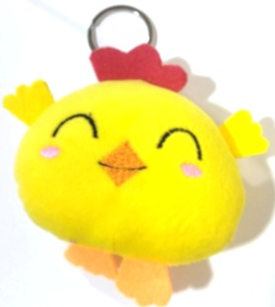 Imagen Referencial | 300 | S/. 13.19 | 14 a 15 Días utiles | LLAVERO PELUCHE Material: Tela Bizon o terciopelo, napa de relleno. Paño Lency para las manitas, patitas y su cresta. Medida: 9 - 10 cm aprox de alto, ancho proporcional. Modelo: Pollito con 1 gesto y lentes en bordado Colores: a elegir. Acabados: Antialergico, llavero con argolla metálico. Presentacion: Empaque grupal, no bolsa individual *Incluye 1 logo bordado a 1 lado. *Arte y diseño facilitado por el cliente. | S/. 3,957.00 | 12.95-13.19 | 27% | ESCORP Miguel Cel.986 647 267 / PELUCHES A&E Esteher Cel.928 086 936 Prov. Nuevo Manchay |  | ESCORP 400 und a S/.7.00 Incluido IGV Tiempo 6 dias Muestra S/.300 Tiempo 2 dias Si fuera con cambio de gesto carita S/.7.80 Incluido IGV / PELUCHES A&E 400 und a S/.7.00 +IGV Tiempo 10 a 14 dias Cambio de gesto carita mismo precio Muestra S/.50 |  | S/. 7.80 | 45 | S/. 3.51 | S/. 1,053.00 | S/. 11.31 | 300 | S/. 212.40 | S/. 200.00 | S/. 3,805.40 | INCLUYE | S/. 0.00 | 1 | 1 | 1 | S/. 0.00 | S/. 9.70 | S/. 76.30 | S/. 3,891.40 | S/. 12.97 | S/. 2.33 | S/. 15.31
4 | FUNKO POLLITO |  | 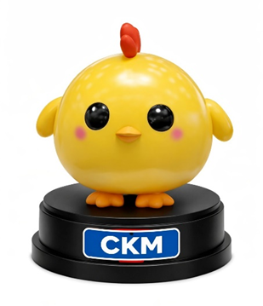 Imagen Referencial | 50 | S/. 129.00 | 15 a 17 Días utiles | FUNKO POLLITO Material: Filamento de PLA (Calidad estandar) Modelo 3D de funko pollito amarillo Medida: 9.3 cm ancho x 8.4 cm profundidad x 8 cm alto. Base: Cuadrada o circular Medida: 2.5 cm de altura Presentacion: Cajita individual personalizada *Incluye 1 logo de 1 a 2 colores en la base *Arte y diseño facilitado por el cliente. S/.1.50 +IGV costo adicional color en el logo | S/. 6,450.00 |  | 24% | CREAMI Bania Cel.979 821 442 |  | S/.87.50 +IGV C/U Incluye 1 logo de 1 a 2 colores Costo adicional S/.1.00 por color en el logo Tiempo 12 dias Muestra S/.96 |  | S/. 87.50 | 35 | S/. 30.63 | S/. 1,531.25 | S/. 118.13 | 50 | S/. 187.50 | S/. 90.00 | S/. 6,183.75 | INCLUYE | S/. 0.00 | 1 | 1 | 1 | S/. 0.00 | S/. 7.70 | S/. 123.83 | S/. 6,315.28 | S/. 126.31 | S/. 22.74 | S/. 149.04

ABRIL
COTIZACIÓN PROPUESTA_CKM_08.05.26
Nº | Cód. Artíc. | Art. | Foto | Cant. | Costo Uni. NO. IGV(S/.) | Tiempo Entrega | Detalle | Costo TOTAL NO. IGV (S/.) | APROBADA |  | proveedor | Cod. Prod. Prov. | Obseraciones | costo $ | COSTO S/. | % | Resultado | Margen | Total | Cantidad | Costo MUESTRA Unidad | Movilidad | Total Producto | Tipo de Impresión | Costo impresión | Cant Color | Cant Lados | Cantidad por Millar | Costo Impresión | Empaq | Seguro CRT | Total | Costo S/. Sin IGV | I.G.V | TOTAL
1 | LLAVERO PELUCHE |  |  | 250 | S/. 11.65 | 10 a 12 Días útiles | LLAVERO PELUCHE Material: Tela Bizon o terciopelo, napa de relleno. Medida: 9 - 10 cm aprox de alto, ancho proporcional. Modelo: Cerdito Acabados: Antialergico, llavero metálico. Presentacion: Empaque grupal, no bolsa individual *Incluye 1 logo bordado a 1 lado. *Arte y diseño facilitado por el cliente. | S/. 2,911.87 | 11.50 |  | Prov. Esppnjoosos Peluches Anahi 901 246 532 |  |  |  | S/. 7.39 | 44 | S/. 3.25 | S/. 813.04 | S/. 10.64 | 250 | S/. 72.17 | S/. 140.00 | S/. 2,873.04 |  | S/. 0.00 | 1 | 1 | 1 | S/. 0.00 | S/. 10.00 | S/. 28.83 | S/. 2,911.87 | S/. 11.65 | S/. 2.10 | S/. 13.74

COTIZACIÓN PROPUESTA_CKM_08.05.26
Nº | Cód. Artíc. | Art. | Foto | Cant. | Costo Uni. NO. IGV(S/.) | Tiempo Entrega | Detalle | Costo TOTAL NO. IGV (S/.) | APROBADA |  | proveedor | Cod. Prod. Prov. | Obseraciones | costo $ | COSTO S/. | % | Resultado | Margen | Total | Cantidad | Costo MUESTRA Unidad | Movilidad | Total Producto | Tipo de Impresión | Costo impresión | Cant Color | Cant Lados | Cantidad por Millar | Costo Impresión | Empaq | Seguro CRT | Total | Costo S/. Sin IGV | I.G.V | TOTAL
1 | CAMISAS NOVA |  | 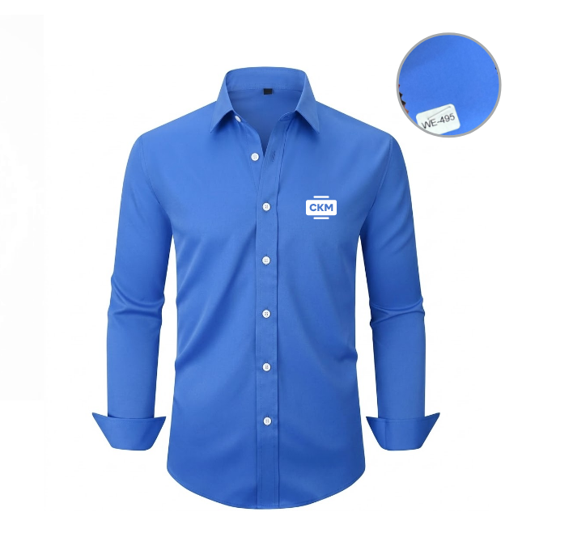 Imagen referencial | 48 | S/. 65.00 | 10 a 12 Días útiles | CAMISAS NOVA Modelo: Cuello camisero, mangas largas. Sin bolsillo en pecho Material: Nova (poliester/spandex) Color: A elegir. Tallas: S, M, L,XL(5), XXL(1) Molde Mujer y hombre. Presentación: Bolsa individual * Incluye 1 logo bordado en Pecho, tipo insginia. * Arte y diseño debe ser facilitado por el cliente | S/. 3,120.00 | 32% |  | MAGALY | 45.00 soles incl IGV XL 3.00 XXL 5.00 |  |  | S/. 38.49 | 54 | S/. 20.78 | S/. 997.63 | S/. 59.27 | 48 | S/. 115.47 | S/. 100.00 | S/. 3,060.55 | Ya incluye | S/. 0.00 | 1 | 1 | 1 | S/. 0.00 | S/. 4.85 | S/. 45.98 | S/. 3,111.38 | S/. 64.82 | S/. 11.67 | S/. 76.49

COTIZACIÓN PROPUESTA_CKM_06.05.26
Nº | Cód. Artíc. | Art. | Foto | Cant. | Costo Uni. NO. IGV(S/.) | Tiempo Entrega | Detalle | Costo TOTAL NO. IGV (S/.) |  |  | proveedor | Cod. Prod. Prov. | Obseraciones | costo $ | COSTO S/. | % | Resultado | Margen | Total | Cantidad | Costo MUESTRA Unidad | Movilidad | Total Producto | Tipo de Impresión | Costo impresión | Cant Color | Cant Lados | Cantidad por Millar | Costo Impresión | Empaq | Seguro CRT | Total | Costo S/. Sin IGV | I.G.V | TOTAL
1 | CAMISAS NOVA |  | 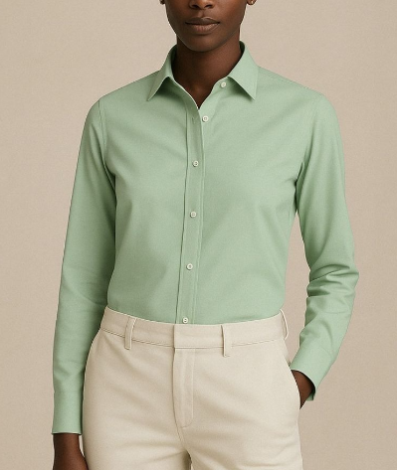 Imagen referencial | 48 | S/. 65.00 | 10 a 12 Días útiles | CAMISAS NOVA Modelo: Cuello camisero, mangas largas. Sin bolsillo en pecho Material: Nova (poliester/spandex) Color: A elegir. Tallas: S, M, L,XL(5), XXL(1) Molde Mujer y hombre. Presentación: Bolsa individual * Incluye 1 logo bordado en Pecho, tipo insginia. * Arte y diseño debe ser facilitado por el cliente | S/. 3,120.00 | 32% |  | MAGALY | 45.00 soles incl IGV XL 3.00 XXL 5.00 |  |  | S/. 38.49 | 54 | S/. 20.78 | S/. 997.63 | S/. 59.27 | 48 | S/. 115.47 | S/. 100.00 | S/. 3,060.55 | Ya incluye | S/. 0.00 | 1 | 1 | 1 | S/. 0.00 | S/. 4.85 | S/. 45.98 | S/. 3,111.38 | S/. 64.82 | S/. 11.67 | S/. 76.49
2 | CAMISAS OXFORD PARCELA |  | 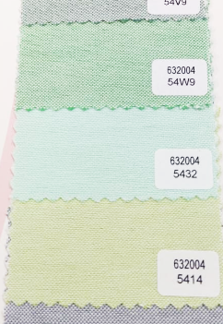 Imagen referencial | 48 | S/. 72.00 | 10 a 12 Días útiles | CAMISAS OXFORD PARCELA Modelo: Cuello camisero, mangas largas. Sin bolsillo en pecho Material: Oxford Parcela ( 35% algodon y 65% poliester) Color (tipo jaspeado): A elegir.. Tallas: S, M, L,XL(5), XXL(1) Molde Mujer y hombre. Presentación: Bolsa individual * Incluye 1 logo bordado en Pecho, tipo insginia. * Arte y diseño debe ser facilitado por el cliente | S/. 3,456.00 | 28% |  | CONFECCION REYES DANIXA 956 240 802 | en tallas: S-M-L LE SALDRIA EN 55.00 c/u . en tallas: XL: 59.00 C/U y en XXL: 63.00 C/U |  |  | S/. 47.10 | 43 | S/. 20.25 | S/. 972.24 | S/. 67.36 | 48 | S/. 70.66 | S/. 90.00 | S/. 3,393.91 | Ya incluye | S/. 0.00 | 1 | 1 | 1 | S/. 0.00 | S/. 4.85 | S/. 50.98 | S/. 3,449.74 | S/. 71.87 | S/. 12.94 | S/. 84.81

COTIZACIÓN PROPUESTA_CKM_21.04.26
Nº | Cód. Artíc. | Art. | Foto | Cant. | Costo Uni. NO. IGV(S/.) | Tiempo Entrega | Detalle | Costo TOTAL NO. IGV (S/.) |  |  | proveedor | Cod. Prod. Prov. | Obseraciones | costo $ | COSTO S/. | % | Resultado | Margen | Total | Cantidad | Costo MUESTRA Unidad | Movilidad | Total Producto | Tipo de Impresión | Costo impresión | Cant Color | Cant Lados | Cantidad por Millar | Costo Impresión | Empaq | Seguro CRT | Total | Costo S/. Sin IGV | I.G.V | TOTAL
1 | COEF-M-0914 | NOTEBOOK A 6 | 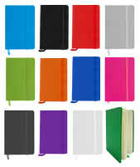 Imagen Referencial | 500 | S/. 7.14 | 5 a 7 Días utiles | NOTEBOOK A6 Medida: 9 cm de ancho x 14 cm de largo. Libreta tamaño A6 con liga y cinta separadora de color, 80 hojas rayadas color crema. Color: Azul Presentacion: Caja grupal, no bolsa individual *Incluye 1 logo a 1 color a un lado *Diseño o arte facilitado por el cliente | S/. 3,571.02 | 1.19 | 15% | PROMO MERCH / EYF / PUBLITRADE // TIENDA PUBLICITARIA | ECO-12 / M-0914 / M0914 | PROMO MERCH 50 a 100: S/3.5 500 a 1000: S/3.3 +IGV / EYF 50 a 100: S/3.5 500 a 1000: S/3.3 +IGV / PUBLITRADE 100 a 499 und: S/330 500 a 1000 und: S/ 3200 Incluye IGV No hay color naranja gris y morado |  | S/. 2.84 | 97 | S/. 2.76 | S/. 551.90 | S/. 5.60 | 200 | S/. 5.69 | S/. 120.00 | S/. 1,246.55 | uv | S/. 150.00 | 1 | 1 | 1 | S/. 150.00 | S/. 3.85 | S/. 28.01 | S/. 1,428.41 | S/. 7.14 | S/. 1.29 | S/. 8.43

COTIZACIÓN PROPUESTA_CKM_06.04.25
Nº | Cód. Artíc. | Art. | Foto | Cant. | Costo Uni. NO. IGV(S/.) | Tiempo Entrega | Detalle | Costo TOTAL NO. IGV (S/.) |  |  | proveedor | Cod. Prod. Prov. | Obseraciones | costo $ | COSTO S/. | % | Resultado | Margen | Total | Cantidad | Costo MUESTRA Unidad | Movilidad | Total Producto | Tipo de Impresión | Costo impresión | Cant Color | Cant Lados | Cantidad por Millar | Costo Impresión | Empaq | Seguro CRT | Total | Costo S/. Sin IGV | I.G.V | TOTAL
1 | COCH-926NN | LAPICERO ECOLOGICO | Imagen Referencial | 500 | S/. 1.19 | 5 a 7 Días utiles | LAPICEROS ECOLOGICO Material: Carton reciclado y Plástico Modelo: Sistema retractil, cuerpo y clip de un solo color Colores: Verde, azul, negro y rojo Caja grupal, no individual *Incluye 1 Logo a 1 color por 1 lado en serigrafia. *Arte y diseño facilitado por el cliente. | S/. 595.00 | 1.19 | 36% | CHIPPER | 926NN | S/.0.33 incluido IGV |  | S/. 0.29 | 150 | S/. 0.43 | S/. 215.22 | S/. 0.72 | 500 | S/. 2.87 | S/. 80.00 | S/. 441.57 | Precio Ref. Santos S/.90 + IGV | S/. 110.00 | 1 | 1 | 1 | S/. 110.00 | S/. 3.85 | S/. 11.11 | S/. 566.52 | S/. 1.13 | S/. 0.20 | S/. 1.34
2 | BOLSA NOTEX GRANDE PLANA |  | Imagen Referencial | 300 | S/. 3.99 | 5 a 7 Días utiles | BOLSA NOTEX GRANDE PLANA Material: Notex de 80 gramos Medidas: Alto 40 cm x Ancho 35 cm Acabados: Con asas y termosellado Color: Azul o a elegir. Presentación: empaque grupal. *Incluye impresion a 1 color en ambos lados dentro de área limitada. *Arte y diseño debe ser facilitado por el cliente. | S/. 1,197.00 | 3.79 | 36% | OLAF |  | S/.5.40 + IGV |  | S/. 1.80 | 80 | S/. 1.44 | S/. 432.00 | S/. 3.24 | 300 | S/. 18.00 | S/. 140.00 | S/. 1,130.00 |  | S/. 0.00 | 1 | 1 | 1 | S/. 0.00 | S/. 9.70 | S/. 22.79 | S/. 1,162.49 | S/. 3.87 | S/. 0.70 | S/. 4.57
3 | BOLSA NOTEX GRANDE PLANA |  | Imagen Referencial | 500 | S/. 3.19 | 5 a 7 Días utiles | BOLSA NOTEX GRANDE PLANA Material: Notex de 80 gramos Medidas: Alto 40 cm x Ancho 35 cm Acabados: Con asas y termosellado Color: Azul o a elegir. Presentación: empaque grupal. *Incluye impresion logo + slogan a 1 color a 1 lado. *Arte y diseño debe ser facilitado por el cliente. | S/. 1,595.00 | 3.79 | 40% | OLAF |  | S/.5.40 + IGV |  | S/. 1.50 | 85 | S/. 1.28 | S/. 637.50 | S/. 2.78 | 500 | S/. 15.00 | S/. 140.00 | S/. 1,542.50 |  | S/. 0.00 | 1 | 1 | 1 | S/. 0.00 | S/. 16.17 | S/. 31.17 | S/. 1,589.84 | S/. 3.18 | S/. 0.57 | S/. 3.75

